Sheet1
ブログネタ

 | treeビュー
 | ツリーが進化元→進化先でなく進化先→進化元の順で展開されてしまう | ソース
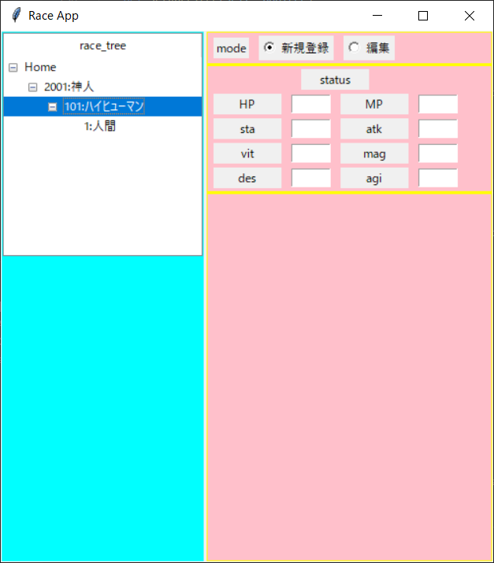
from settings import *
import tkinter as tk
import tkinter.ttk as ttk
import datetime
# from turtle import *
import DAO.racesDAO as _races
import DTO.races as races
selected_d = ''
# カレンダーを作成するフレームクラス
class create_race():
def __init__(self,parent):
import datetime
self.parent = parent
self.dialog = None
self.targetRa = tk.StringVar()
self.mode = tk.IntVar()
self.iid=""
self.rootiid=""
self.raceTree = {}
self.s_race = []
# DBアクセス用
self.ra = races.Race()
self.ra_dao = _races.RaceDAO()
def openDialog(self):
# 子画面クラス
self.window = tk.Toplevel(self.parent)
self.window.geometry('500x540')
self.window.title("Race App")
# ウィンドウを分ける
pw_main = tk.PanedWindow(self.window, orient='horizontal')
pw_main.pack(expand=True, fill = tk.BOTH, side="left")
# self.window→pw_left（左画面ツリービュー）
pw_left = self.createTreeView(pw_main)
pw_main.add(pw_left)
# self.window→pw_right（右画面ツリービュー）
pw_right = tk.PanedWindow(pw_main, bg="yellow", orient='vertical')
pw_main.add(pw_right)
# self.window→pw_right_up1（右上画面モード選択）
pw_right_up1 = self.setMode(pw_right)
pw_right.add(pw_right_up1)
# self.window→pw_right_up2（右上画面登録部）
pw_right_up2 = self.createStatus(pw_right)
pw_right.add(pw_right_up2)
# self.window→pw_right_down（右下画面ボタン部）
pw_right_down = tk.PanedWindow(pw_right, bg="pink", orient='horizontal')
pw_right.add(pw_right_down)
# TODO:いらなくなったら消す
self.parent.mainloop()
def createTreeView(self, pw_main):
treeFrame = tk.PanedWindow(pw_main, bg="cyan", orient='vertical')
self.tree = ttk.Treeview(treeFrame)
# ツリーの項目が選択されたら、選択された種族を表示する
self.tree.bind("<<TreeviewSelect>>",self.targetRace)
# 列名をつける
self.tree.heading("#0",text="race_tree")
self.tree.pack()
# rootのiidを登録
self.rootiid = self.tree.insert("","end",text="Home")
self.iid = self.rootiid
# 種族ツリー作成
self.makeTree()
return treeFrame
def setMode(self,pw_right):
pw_right_up1 = tk.PanedWindow(pw_right, bg="pink", orient='horizontal')
# sex
self.lblmode = tk.Label(pw_right_up1,text = 'mode')
self.lblmode.grid(row=3, column=2, padx=5, pady=2)
self.rdo1 = tk.Radiobutton(pw_right_up1, value=0, variable=self.mode, text='新規登録')
self.rdo1.grid(row=3, column=3, padx=5, pady=2)
self.rdo2 = tk.Radiobutton(pw_right_up1, value=1, variable=self.mode, text='編集')
self.rdo2.grid(row=3, column=4, padx=5, pady=2)
return pw_right_up1
def createStatus(self, pw_right):
pw_right_up2 = tk.PanedWindow(pw_right, bg="pink", orient='horizontal')
self.lbl_title = tk.Label(pw_right_up2,text="status",width=9)
self.lbl_title.grid(row=0, column=0, padx=5, pady=2, columnspan = 4)
# HP
self.lbl7 = tk.Label(pw_right_up2,text="HP",width=9)
self.lbl7.grid(row=2, column=0, padx=5, pady=2)
self.ent7 = tk.Entry(pw_right_up2, textvariable=self.ra.p_HP, width=6)
self.ent7.grid(row=2, column=1, padx=5, pady=2)
# MP
self.lbl8 = tk.Label(pw_right_up2,text="MP",width=9)
self.lbl8.grid(row=2, column=2, padx=5, pady=2)
self.ent8 = tk.Entry(pw_right_up2, textvariable=self.ra.p_MP, width=6)
self.ent8.grid(row=2, column=3, padx=5, pady=2)
# sta
self.lbl9 = tk.Label(pw_right_up2,text="sta",width=9)
self.lbl9.grid(row=3, column=0, padx=5, pady=2)
self.ent9 = tk.Entry(pw_right_up2, textvariable=self.ra.p_sta, width=6)
self.ent9.grid(row=3, column=1, padx=5, pady=2)
# atk
self.lbl10 = tk.Label(pw_right_up2,text="atk",width=9)
self.lbl10.grid(row=3, column=2, padx=5, pady=2)
self.ent10 = tk.Entry(pw_right_up2, textvariable=self.ra.p_atk, width=6)
self.ent10.grid(row=3, column=3, padx=5, pady=2)
# vit
self.lbl11 = tk.Label(pw_right_up2,text="vit",width=9)
self.lbl11.grid(row=4, column=0, padx=5, pady=2)
self.ent11 = tk.Entry(pw_right_up2, textvariable=self.ra.p_vit, width=6)
self.ent11.grid(row=4, column=1, padx=5, pady=2)
# mag
self.lbl12 = tk.Label(pw_right_up2,text="mag",width=9)
self.lbl12.grid(row=4, column=2, padx=5, pady=2)
self.ent12 = tk.Entry(pw_right_up2, textvariable=self.ra.p_mag, width=6)
self.ent12.grid(row=4, column=3, padx=5, pady=2)
# des
self.lbl13 = tk.Label(pw_right_up2,text="des",width=9)
self.lbl13.grid(row=5, column=0, padx=5, pady=2)
self.ent13 = tk.Entry(pw_right_up2, textvariable=self.ra.p_des, width=6)
self.ent13.grid(row=5, column=1, padx=5, pady=2)
# agi
self.lbl14 = tk.Label(pw_right_up2,text="agi",width=9)
self.lbl14.grid(row=5, column=2, padx=5, pady=2)
self.ent14 = tk.Entry(pw_right_up2, textvariable=self.ra.p_agi, width=6)
self.ent14.grid(row=5, column=3, padx=5, pady=2)
return pw_right_up2
# textの内容のリセットself.yearに格納
def makeTree(self):
# 選択したraceを取得
self.s_race = self.ra_dao.select_races()
initial_race = [race for race in self.s_race if race['initial_flg'] == 1]
# ツリーごとの種族要素を取得
self.setRaceTree(initial_race)
# raceのツリー構造を生成
def setRaceTree(self,_addTree):
# _addTree:アクティブツリーのノード
for _race in _addTree:
# 進化先raceを取得
addRace = [race for race in self.s_race if _race['parent_race1_id'] == race['race_id']
or _race['parent_race2_id'] == race['race_id'] or _race['parent_race3_id'] == race['race_id']]
# 進化先が存在する場合
if addRace is not None:
self.raceTree[self.iid] = addRace
# None出ない場合子種族を件数分るループ
self.setRaceTree(addRace)
self.rootiid = self.tree.insert(self.iid,"end",text=str(_race['race_id']) + ':' + _race['race_name'])
self.iid = self.rootiid
#指定されたディレクトリに子階層を加える
def insertRace(self, _race_iid, addRace):
# ディレクトリ名がない場合は処理しない
if addRace != "":
"""
children = self.tree.get_children(_race_iid)
# 同じ階層に同じ名前で作成は不可
for child in children:
childname = self.tree.item(child,"text")
if childname == addRace:
messagebox.showerror("登録エラー","既に登録されています")
return
"""
# addRaceを件数分ツリーに追加
for child in addRace:
self.tree.insert(self.iid,"end",text=child['race_id'])
# ツリーリストに追加
self.raceTree[_race_iid] = addRace
# 指定されたディレクトリを反映
def targetRace(self,event):
self.iid = self.tree.focus()
if self.iid :
self.targetRa.set(self.tree.item(self.iid,"text"))
# 1桁の数字を2バイトに変換する関数
# 追記 https://teratail.com/questions/234639#reply-355304
def convert_in2_2bytes(str_number):
if len(str_number) == 1:
return '0' + str_number
else:
return str_number
root = tk.Tk()
c = create_race(root)
c.openDialog()

Sheet2
pyCharmをやるんだよ
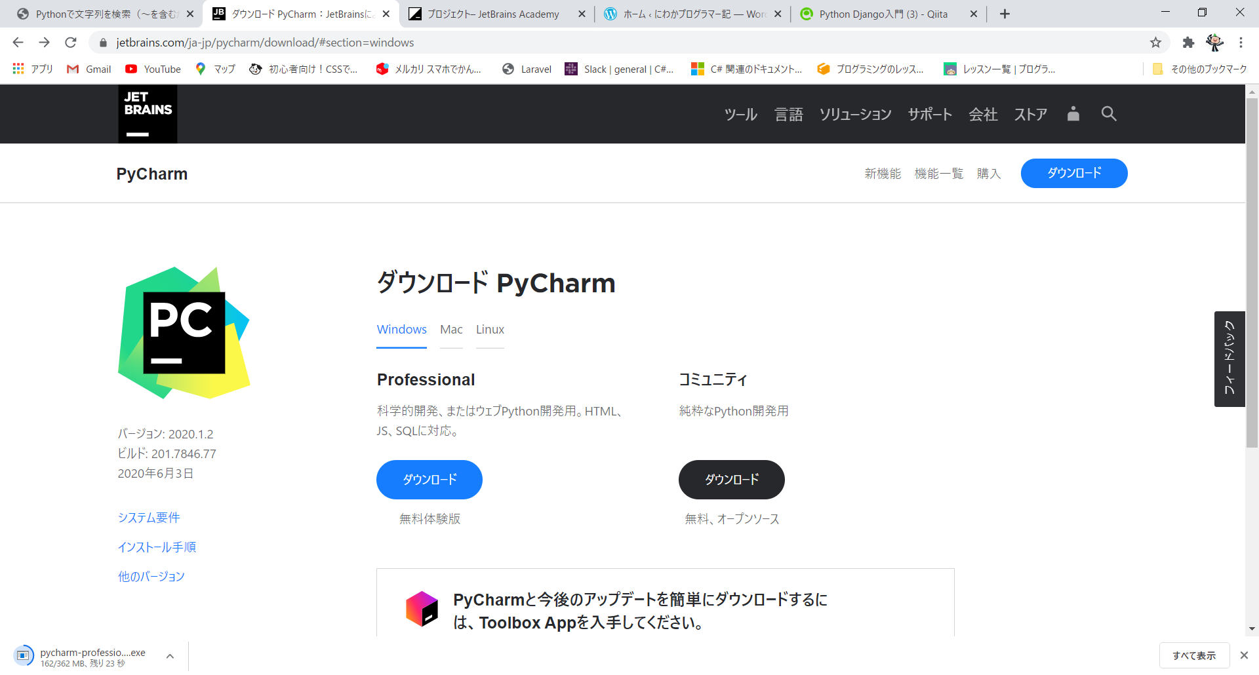

pip install virtualenv | →これでdjangoをやるんだよ！

WordPress
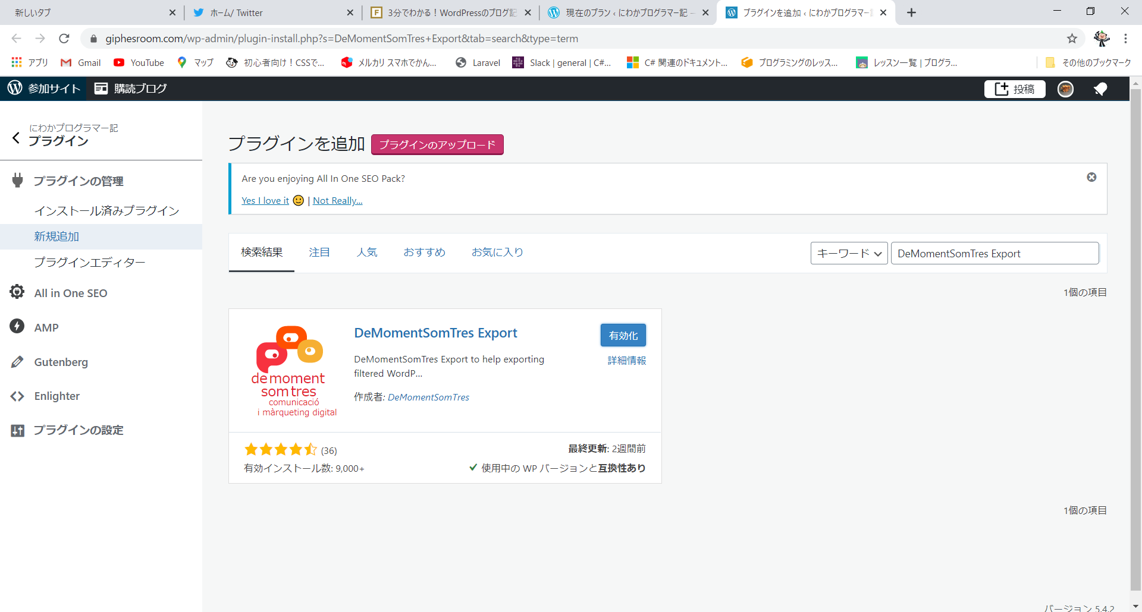

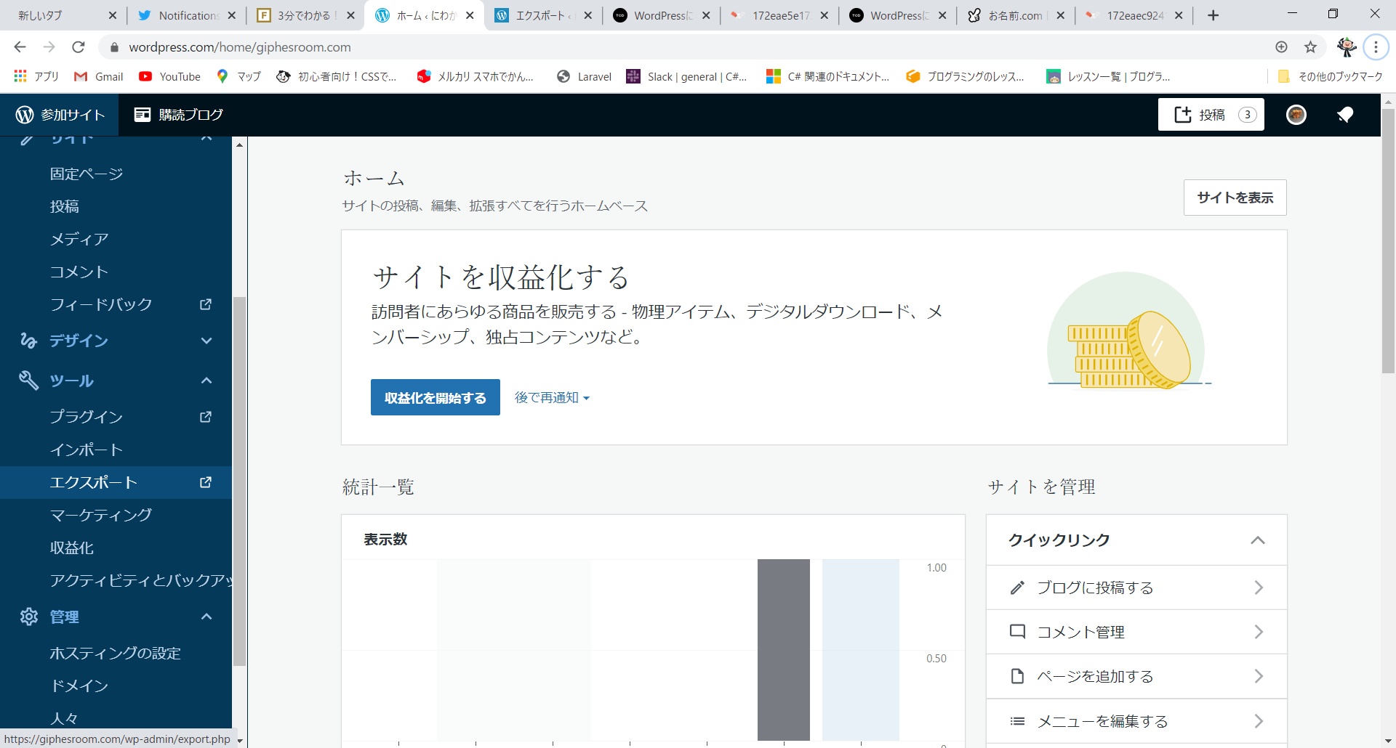

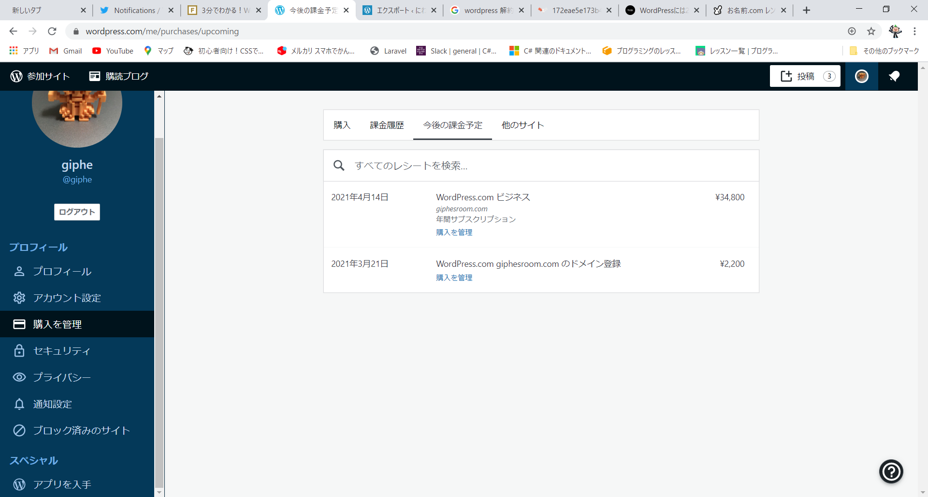

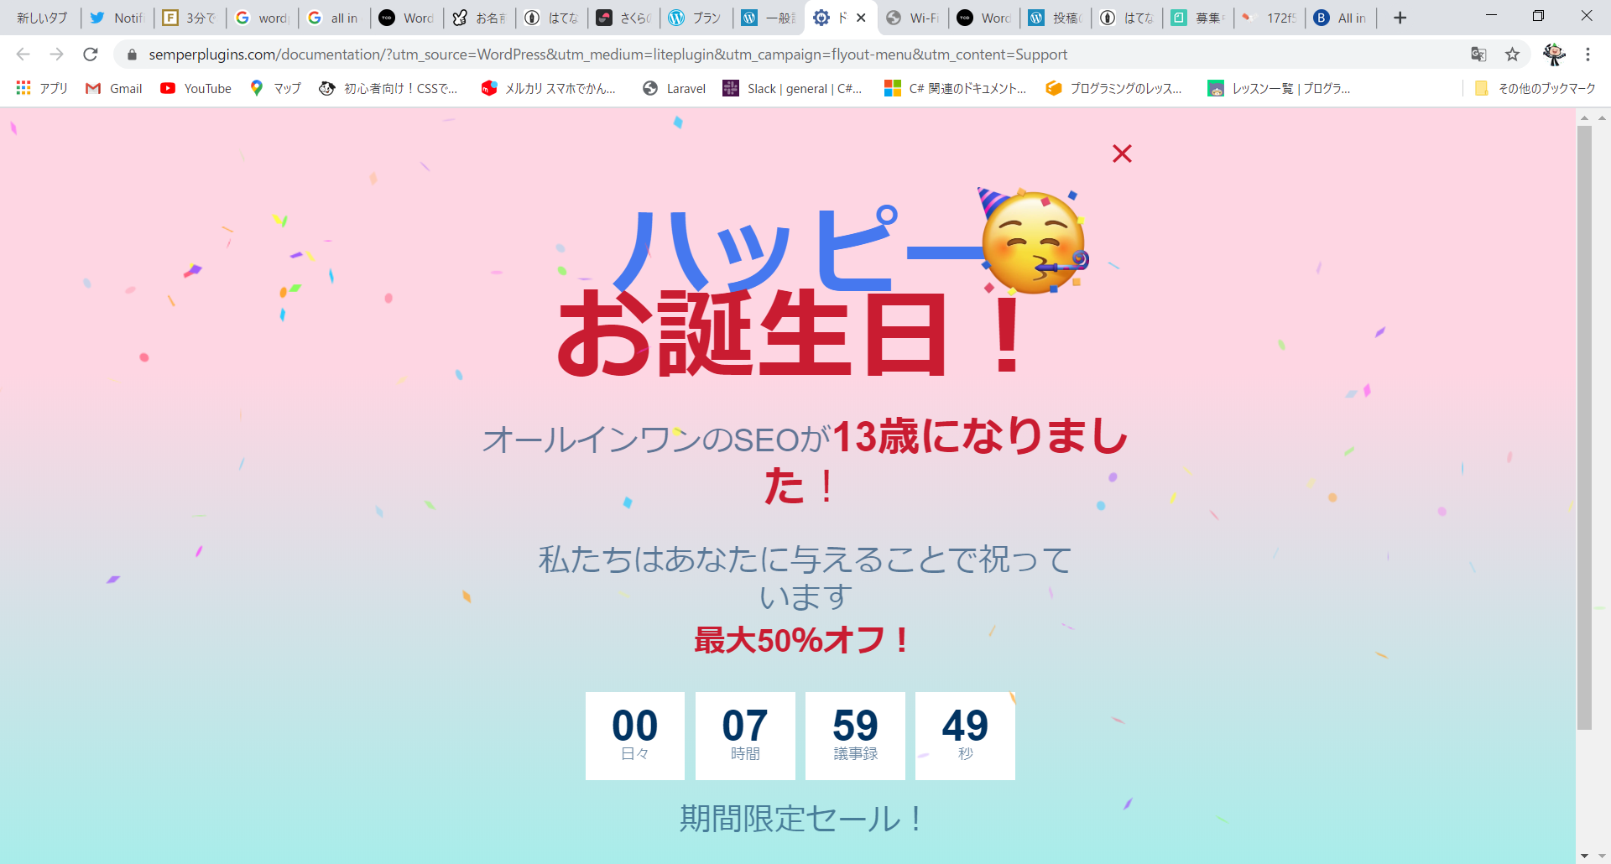

謎エラー
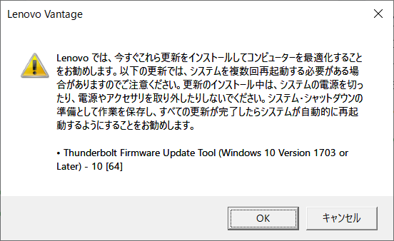

PowerApps
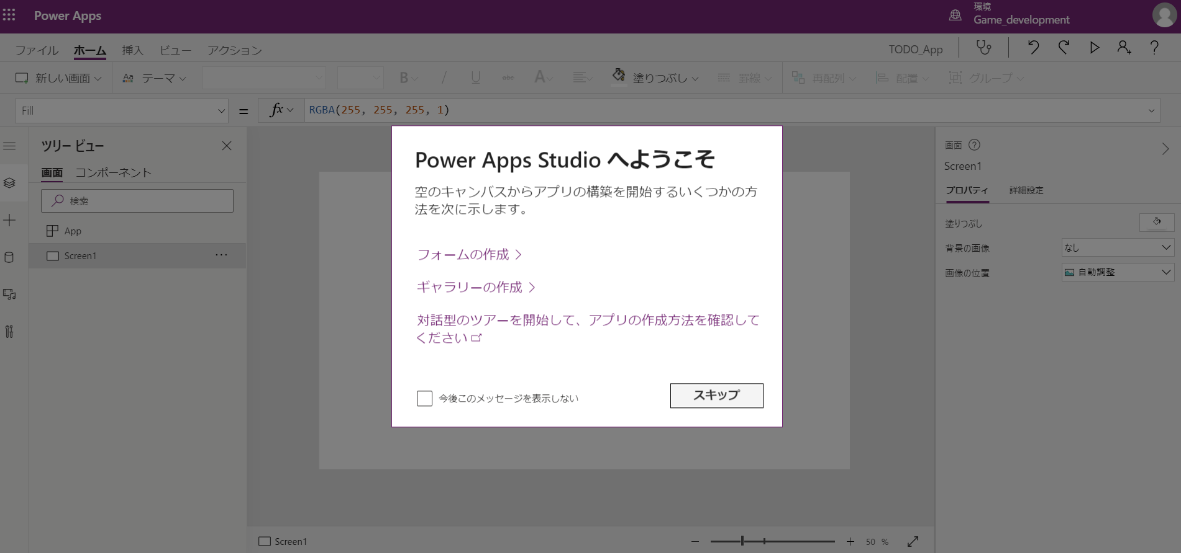
MySQL接続 | ゲートウェイインストール
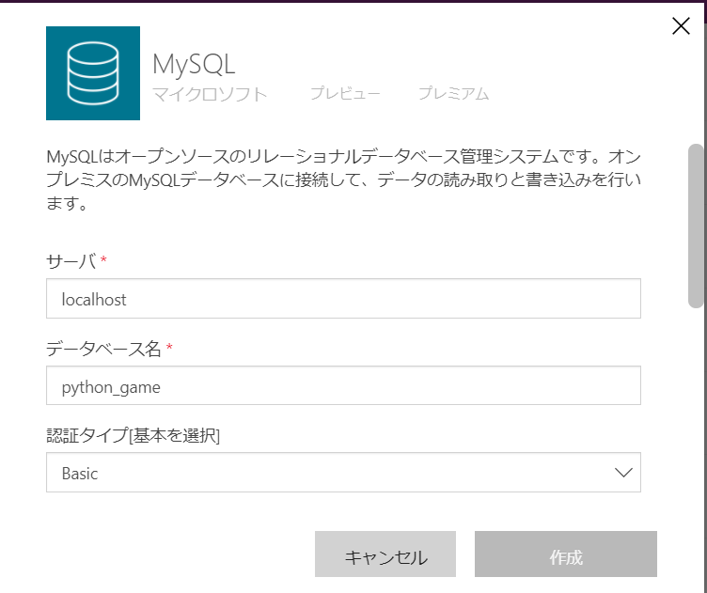
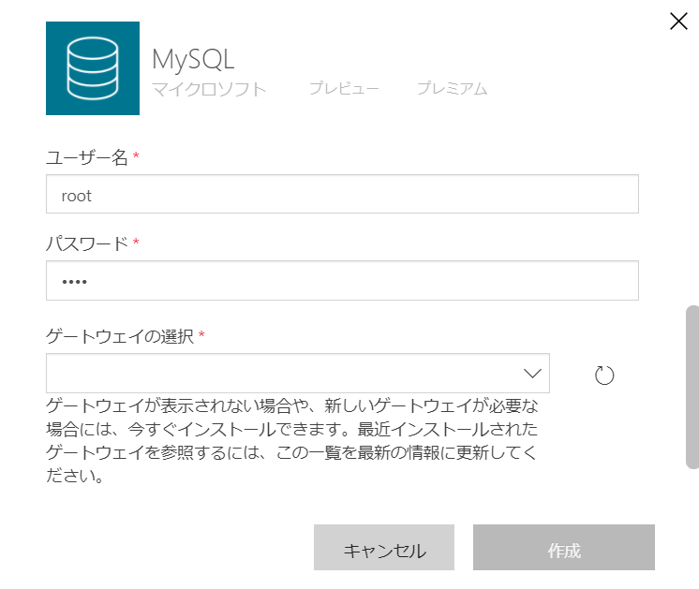

installer.exe |  | installが始まります
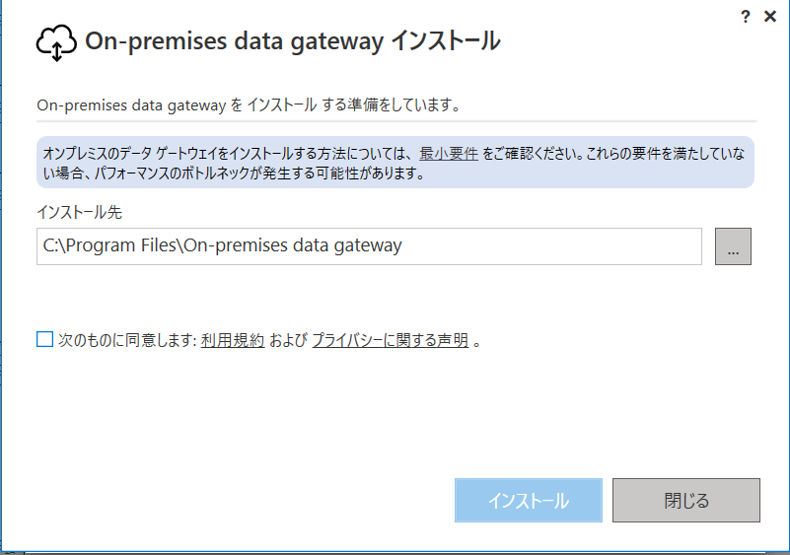
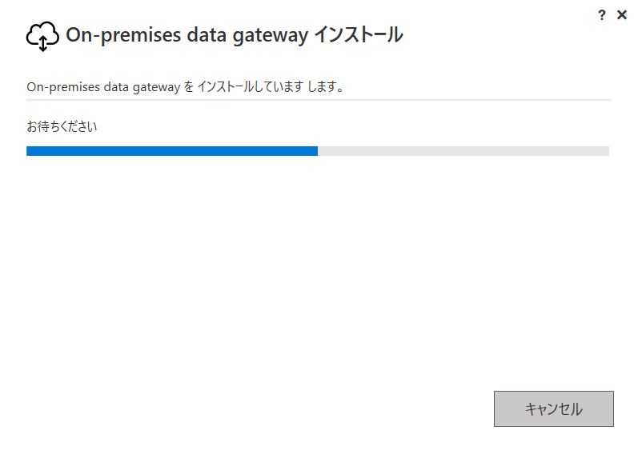

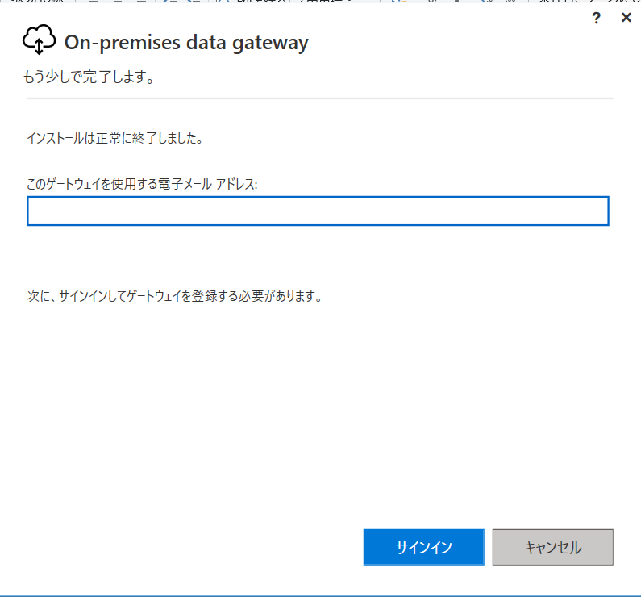
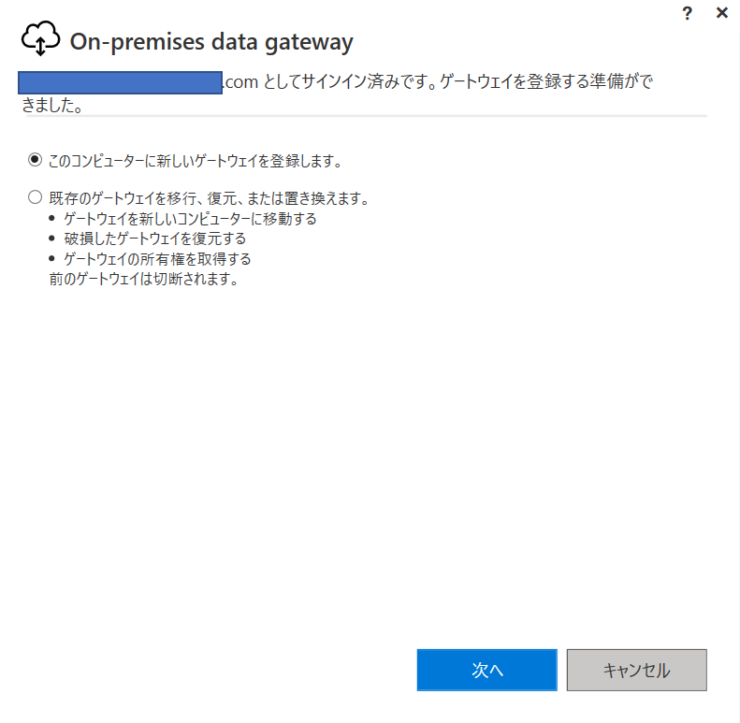

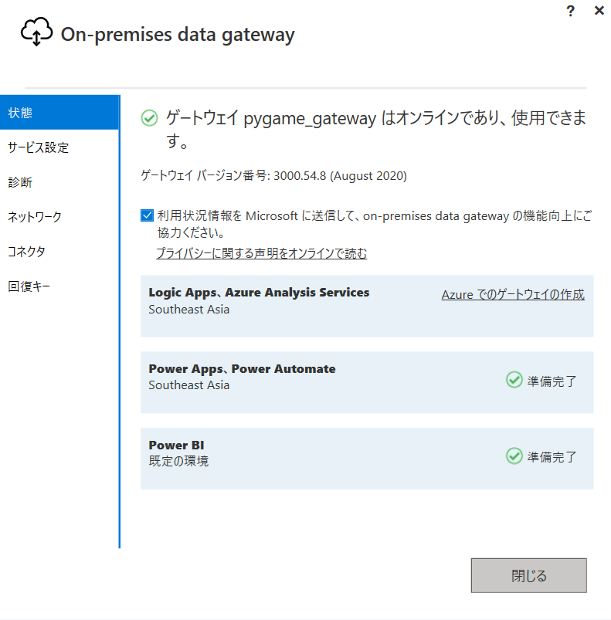
 |  | ゲートウェイを設定
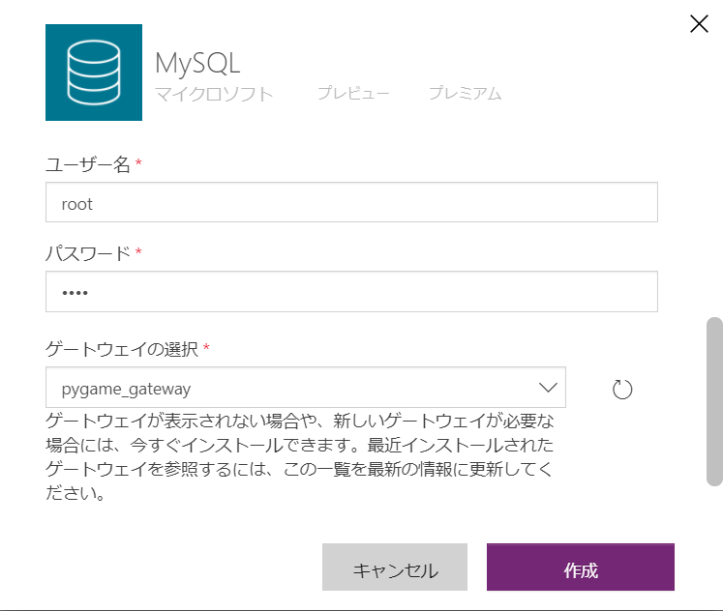

 |  | やっぱりエラーが発生する
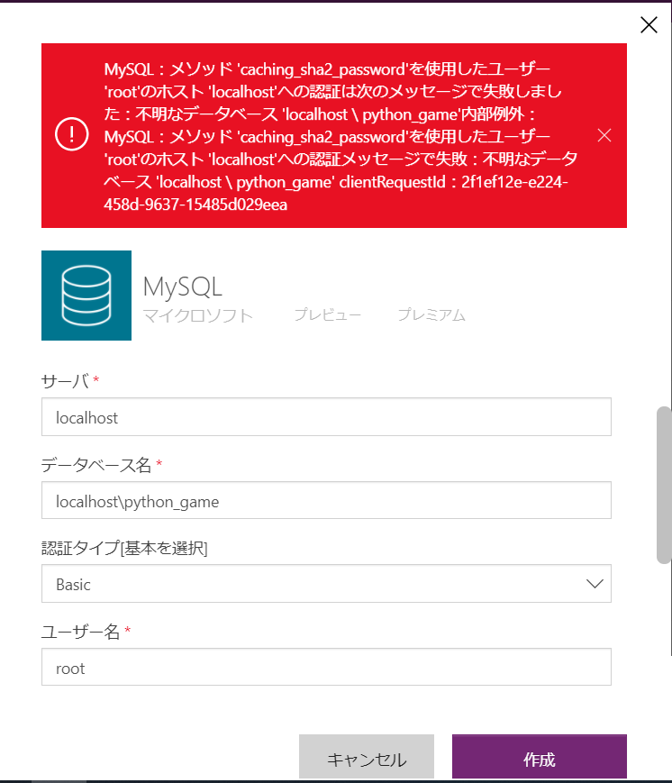

認証用userで作成する
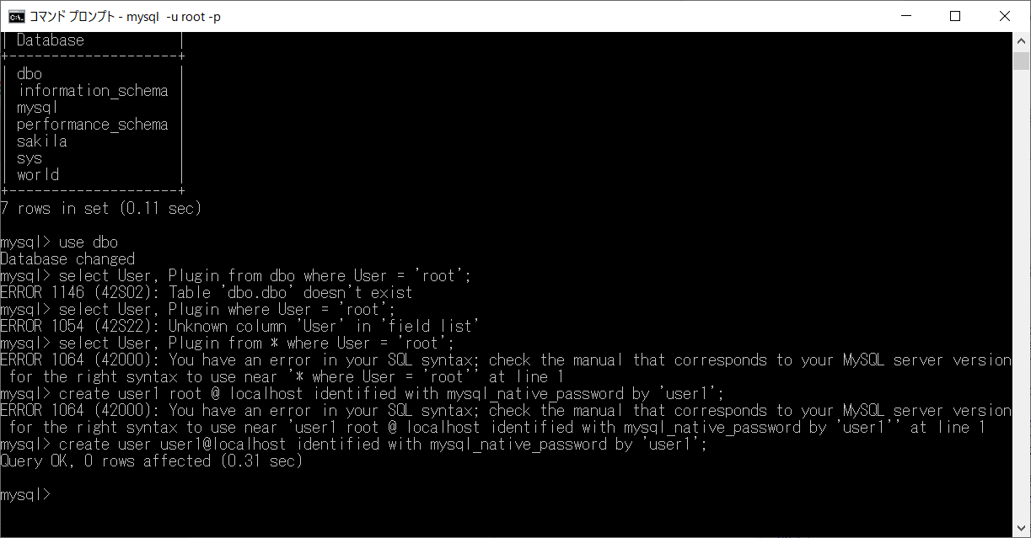

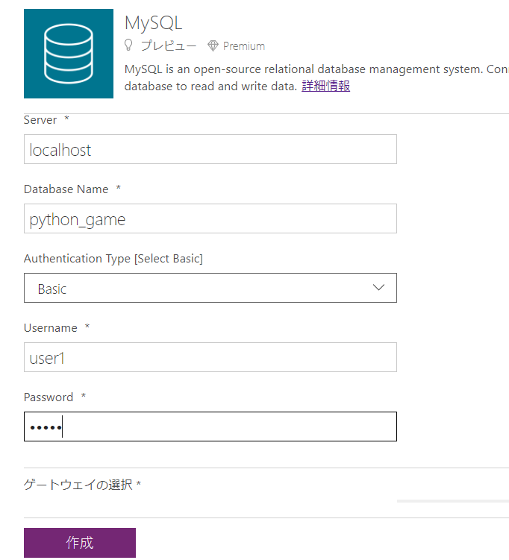

dboでクリア
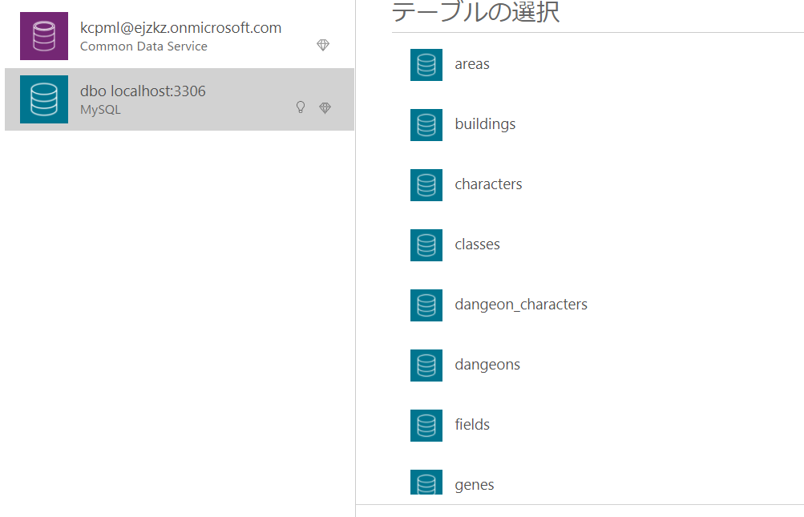

登録したDBのテーブルが
表示されます
見やすいですね！

Mysql
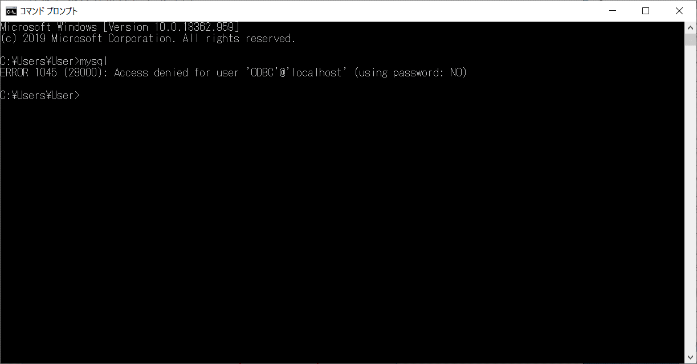
環境変数修正後
C:\Program Files\MySQL\MySQL Shell 8.0\bin | 誤
C:\Program Files\MySQL\MySQL Server 8.0\bin | 正

Azure
